งบฐานะทางการเงิน
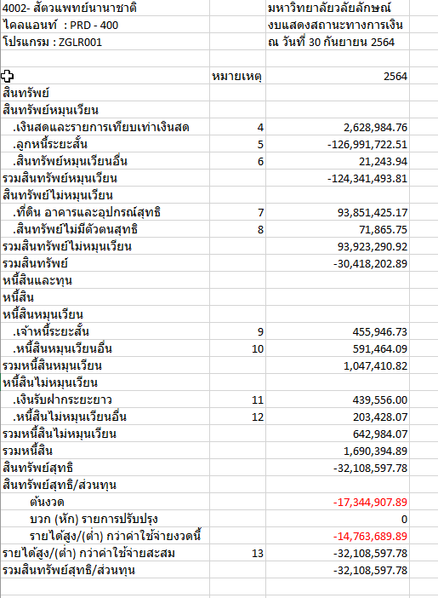
ผู้ใช้ : DFA1 |  | มหาวิทยาลัยวลัยลักษณ์ |  | วันที่ : 14.01.2022
ไคลแอนท์ : PRD - 400 |  | งบแสดงสถานะทางการเงิน |  | เวลา : 08:58:34
โปรแกรม : ZGLR001 |  | ณ วันที่ 31 ธันวาคม 2564
 |  |  |  | หน่วย : บาท
 | หมายเหตุ | 2565
สินทรัพย์
สินทรัพย์หมุนเวียน
.เงินสดและรายการเทียบเท่าเงินสด | 4 | 3,299,191.76
.ลูกหนี้ระยะสั้น | 5 | -127,149,803.13
.สินทรัพย์หมุนเวียนอื่น | 6 | 21,243.94
รวมสินทรัพย์หมุนเวียน |  | -123,829,367.43
สินทรัพย์ไม่หมุนเวียน
.ที่ดิน อาคารและอุปกรณ์สุทธิ | 7 | 90,269,440.52
.สินทรัพย์ไม่มีตัวตนสุทธิ | 8 | 70,706.30
รวมสินทรัพย์ไม่หมุนเวียน |  | 90,340,146.82
รวมสินทรัพย์ |  | -33,489,220.61
หนี้สินและทุน
หนี้สิน
หนี้สินหมุนเวียน
.เจ้าหนี้ระยะสั้น | 9 | 326,343.00
.เงินรับฝากระยะสั้น | 10 | -50,400.00
.หนี้สินหมุนเวียนอื่น | 11 | 89,226.23
รวมหนี้สินหมุนเวียน |  | 365,169.23
หนี้สินไม่หมุนเวียน
.เงินรับฝากระยะยาว | 12 | 439,461.00
.หนี้สินไม่หมุนเวียนอื่น | 13 | 203,428.07
รวมหนี้สินไม่หมุนเวียน |  | 642,889.07
รวมหนี้สิน |  | 1,008,058.30
สินทรัพย์สุทธิ |  | -34,497,278.91 |  |  | -17,344,907.89
สินทรัพย์สุทธิ/ส่วนทุน |  |  |  |  | -14,763,689.89
ต้นงวด |  | -29,893,336.15 | ยอดยกมาไม่ตรงกับ 30 ก.ย.64 |  | -32,108,597.78
บวก (หัก) รายการปรับปรุง |  | -84,384.00
รายได้สูง/(ต่ำ) กว่าค่าใช้จ่ายงวดนี้ |  | -4,519,558.76 | ยอดไม่ตรงกับแสดงผลการดำเนินงาน
รายได้สูง/(ต่ำ) กว่าค่าใช้จ่ายสะสม | 14 | -34,497,278.91
รวมสินทรัพย์สุทธิ/ส่วนทุน |  | -34,497,278.91

